상품제안서
송월 프리미엄 텀블러 세트(볼륨 40 1매 + 스마트텀블러 500ml 1개) | 상품코드: S48268

 |  |  |  |  |  |  | 02-713-8555 | www.synergygift.co.kr
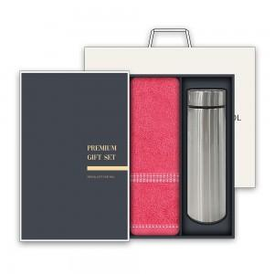

【상세/제작정보】

【인쇄/포장옵션】 | 실크, 자수 / 포장불가능

【공급단가】 | 수량 | 50~ | 100~ | 500~ | 1,000~ | 2,000~
*VAT별도 | 단가 | 11,180원 | 10,570원 | 10,060원 | 9,800원 | 9,630원

【상품 URL】 | https://www.synergygift.co.kr:443/src/goods_detail.php?gdno=48268

